画面フロー
何も押さずに
10秒経つ
ムービーが終わる

タイトル
デモムービー
「やめる」を選択し
〇ボタンを押すと
アプリケーションを閉じる
〇ボタンを押す
〇ボタンを押す
操作説明を選択し
〇ボタンを押す

メニュー
操作説明

スタートを選択して
〇ボタンを押す
BACKを選択して
〇ボタンを押す
×ボタンを押す
戻るを選択する

ステージセレクト
ポーズからやめるを選択し
〇ボタンを押す

ステージを選択して
〇ボタンを押す
プレイ中に
スタートボタンを押す

Nextを選択して
〇ボタンを押す
ポーズ画面
ゲームプレイ

続けるを選択し
〇ボタンを押す
クリア条件を満たす
クリア画面

メニュー画面
Axis
 |  |  |  |  |  |  |  |  |  |  | クリア画面処理内容

 |  |  |  |  |  |  |  |  |  |  | ・フェードイン(明転)すると同時にBGMを繰り返し再生
 |  |  |  |  |  |  |  |  |  |  | ・「スタート」を選択して〇ボタンでフェードアウト(暗転)。ステージセレクト画面へ移動
 |  |  |  |  |  |  |  |  |  |  | ・「操作説明」を選択して〇ボタンで操作説明画面に切り替わる
 |  |  |  |  |  |  |  |  |  |  | ・操作説明画面、ステージセレクト画面から切り替えた場合、BGMは引き継ぎそのまま繰り返す
 |  |  |  |  |  |  |  |  |  |  | ・「おわる」を選択して〇ボタンでアプリケーションを閉じる
 |  |  |  |  |  |  |  |  |  |  | ・Lスティックで選択
スタート
操作説明
おわる

CGリソースリスト
 | 番号 | ファイル名 | 大きさ（座標） |  | 内容 |  |  | 作成担当者 | 作成日 | 組込日
 | 1 | Axis | XXXxYY | (?,?) | タイトルのロゴ
 | 2 | Start | XXXxYY | (?,?) | ゲームスタートへの選択肢
 | 3 | Tutorial | XXXxYY | (?,?) | 説明画面への選択肢
 | 4 | Esc | XXXxYY | (?,?) | アプリケーションを閉じる選択肢

 | 番号 | ファイル名 | 大きさ（座標） |  | 内容 |  |  | 作成担当者 | 作成日 | 組込日
 | 1 | Movie.Animation | XXXxYY | (?,?) | 背景に流れるアニメーション

サウンドリソースリスト(フリー素材使用)
 | 番号 | ファイル名 | 内容 |  | 作成担当者 | 作成日 | 組込日
 | 1 | Menu_BGM | メニューのBGM
 | 2 | input_SE2 | 選択のSE
 | 3 | input_SE3 | 決定時のSE

ステージセレクト画面
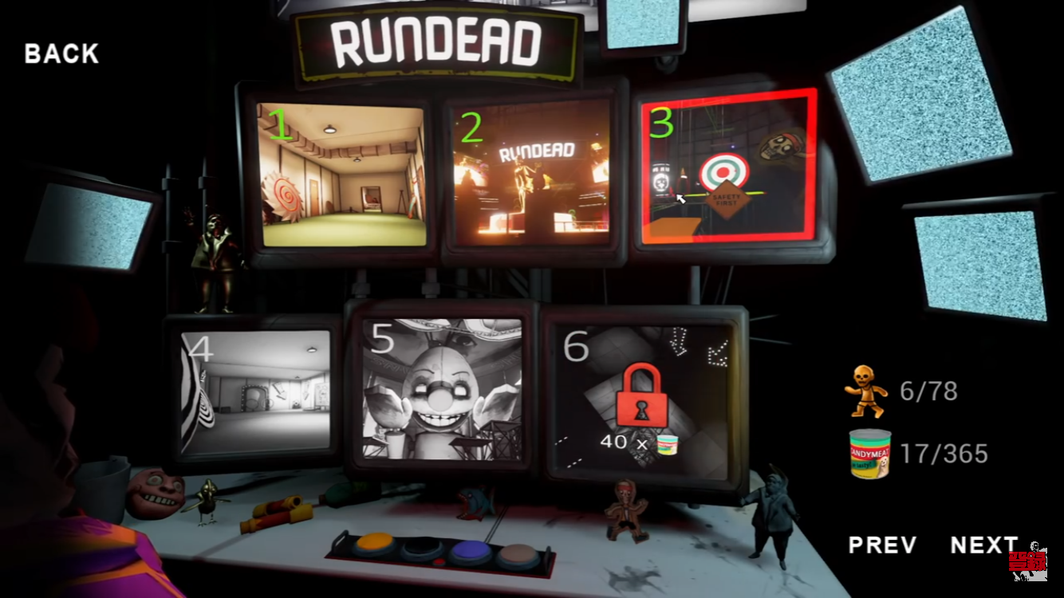
 | ※イメージ

 |  |  |  |  |  |  |  |  |  |  | 処理内容

 |  |  |  |  |  |  |  |  |  |  | ・メニュー画面、クリア画面からフェードイン(明転)
 |  |  |  |  |  |  |  |  |  |  | ・メニュー画面からの場合BGMを引き継ぐ
 |  |  |  |  |  |  |  |  |  |  | ・クリア画面からの場合は(メニューと同じ)BGMを最初から流す
 |  |  |  |  |  |  |  |  |  |  | ・ポーズ画面からの場合は(メニューと同じ)BGMを最初から流す
 |  |  |  |  |  |  |  |  |  |  | ・Lスティックで選択。選択されているステージは枠が光る
 |  |  |  |  |  |  |  |  |  |  | ・ステージを選択して〇ボタンでBGMが止まり、SEと共にフェードアウト。選択されたステージのプレイ画面に切り替わる
 |  |  |  |  |  |  |  |  |  |  | ・フェードアウトの仕方は、選択されたステージのモニターにズームインしそのままプレイ画面へ移行する
 |  |  |  |  |  |  |  |  |  |  | ・BACKを選択していた場合、〇ボタンでSEと共にメニュー画面に戻る
 |  |  |  |  |  |  |  |  |  |  | ・×ボタンを押す事で「戻る」が選択される。そのままもう一度×ボタンを押す事でメニュー画面に戻る

CGリソースリスト
 | 番号 | ファイル名 | 大きさ（座標） |  | 内容 |  |  | 作成担当者 | 作成日 | 組込日
 | 1 | StageSelect | XXXxYY | (?,?) | ステージセレクト画面(背景)
 | 2 | Stage１ | XXXxYY | (?,?) | ステージ１への選択肢
 | 3 | Stage２ | XXXxYY | (?,?) | ステージ２への選択肢
 | 4 | Stage３ | XXXxYY | (?,?) | ステージ３への選択肢
 | 5 | Stage４ | XXXxYY | (?,?) | ステージ４への選択肢
 | 6 | Stage５ | XXXxYY | (?,?) | ステージ５への選択肢
 | 7 | Stage６ | XXXxYY | (?,?) | ステージ６への選択肢
 | 8 | Back | XXXxYY | (?,?) | 戻るをしめすロゴ

サウンドリソースリスト(フリー素材使用)
 | 番号 | ファイル名 | 内容 |  |  | 作成担当者 | 作成日 | 組込日
 | 1 | Menu_BGM | メニューのBGM
 | 2 | input_SE2 | 選択時のSE
 | 3 | input_SE4 | 戻る時のSE
 | 4 | input_SE5 | ステージ決定時のSE

